Estadísticas
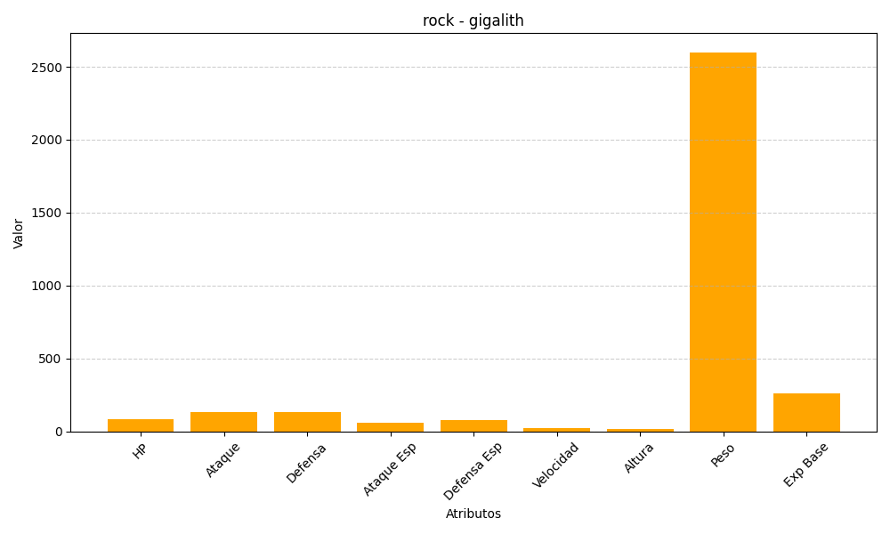
ID | Nombre | Tipo | HP | Ataque | Defensa | Ataque Especial | Defensa Especial | Velocidad | Altura | Peso | Experiencia Base
526 | gigalith | rock | 85 | 135 | 130 | 60 | 80 | 25 | 17 | 2600 | 258

